ブランチ作成
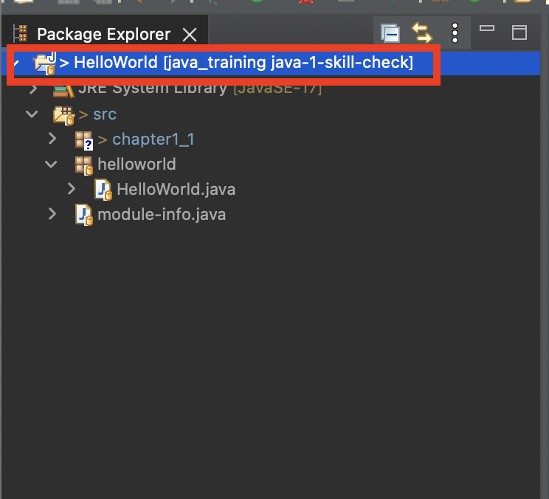
ブランチ作成

ブランチとは
 | 詳細は「Gitとは」を参照ください。

1. ブランチ作成
 | Git Hubの自分のリポジトリへ移動し、以下ボタンをクリックします。
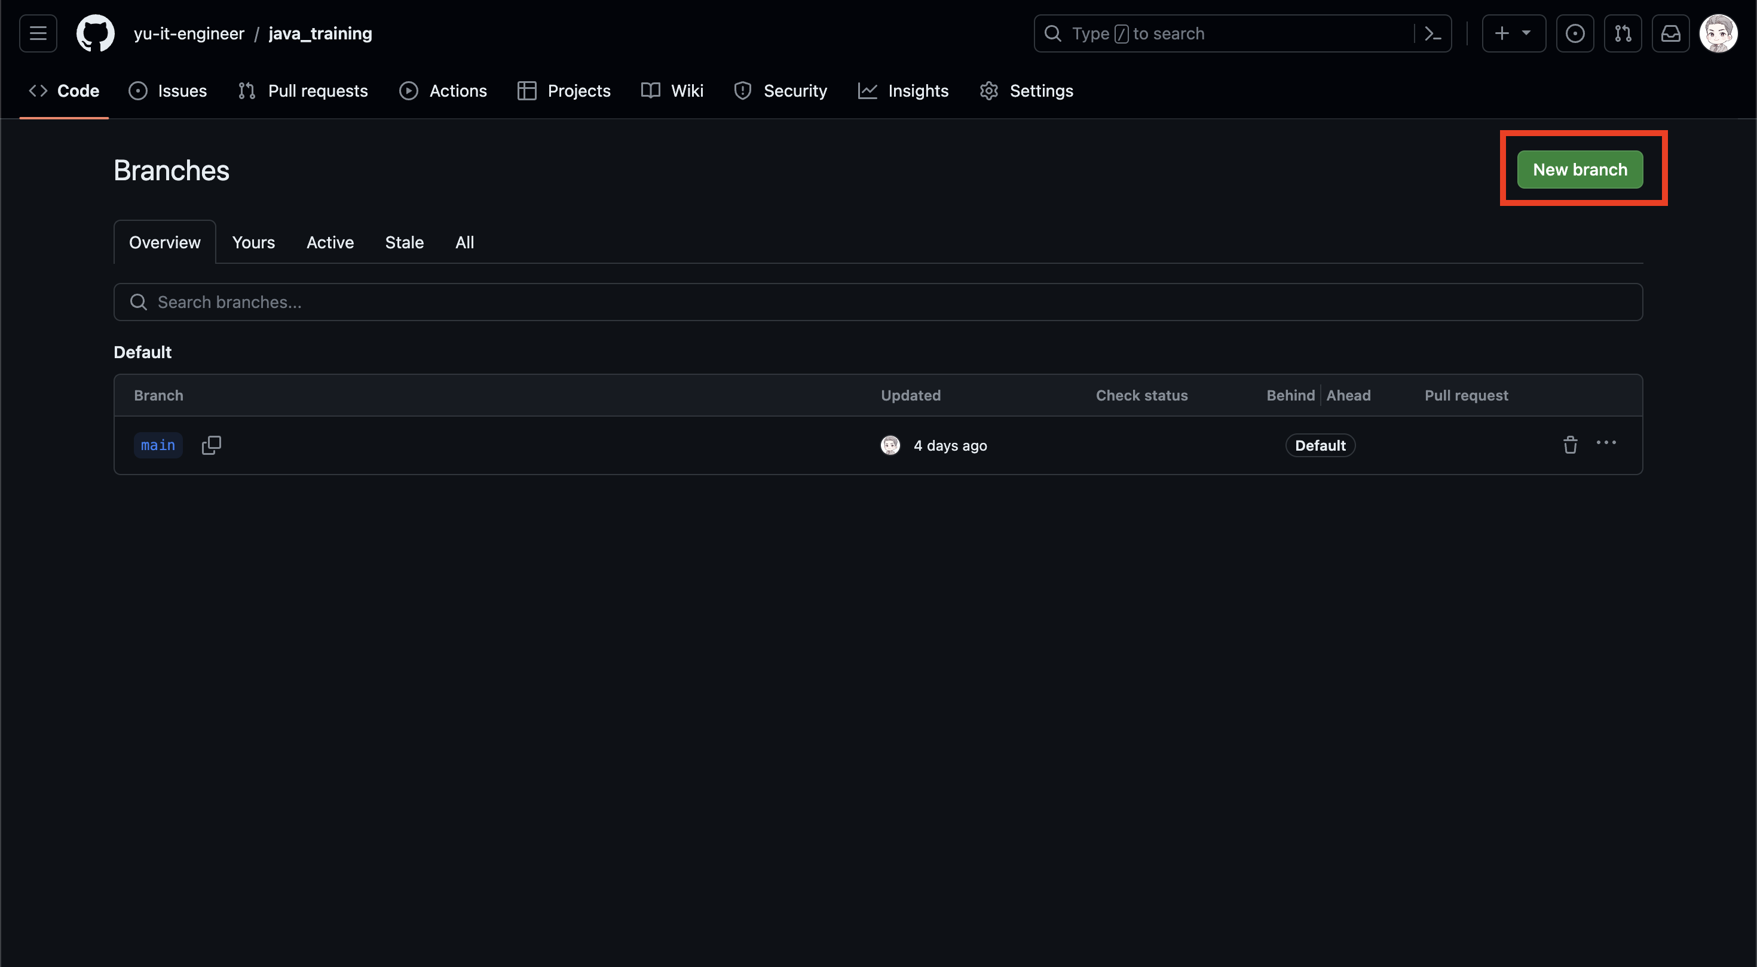

 | New branch name に任意のブランチ名を入力します。
 | 実力確認問題のためにブランチを作成する場合は以下のような名称にしましょう。
 | java-<章番号>-skill-check
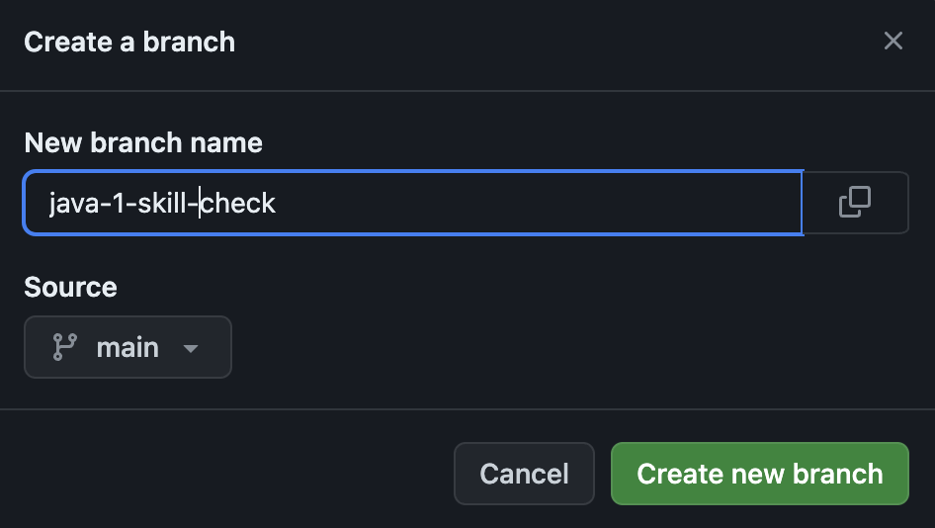

 | Create new branch をクリックすると、ブランチが作成されます。

2. STSでブランチの切り替え
 | 以下をクリックし、Gitのパースペクティブへ切り替えます。
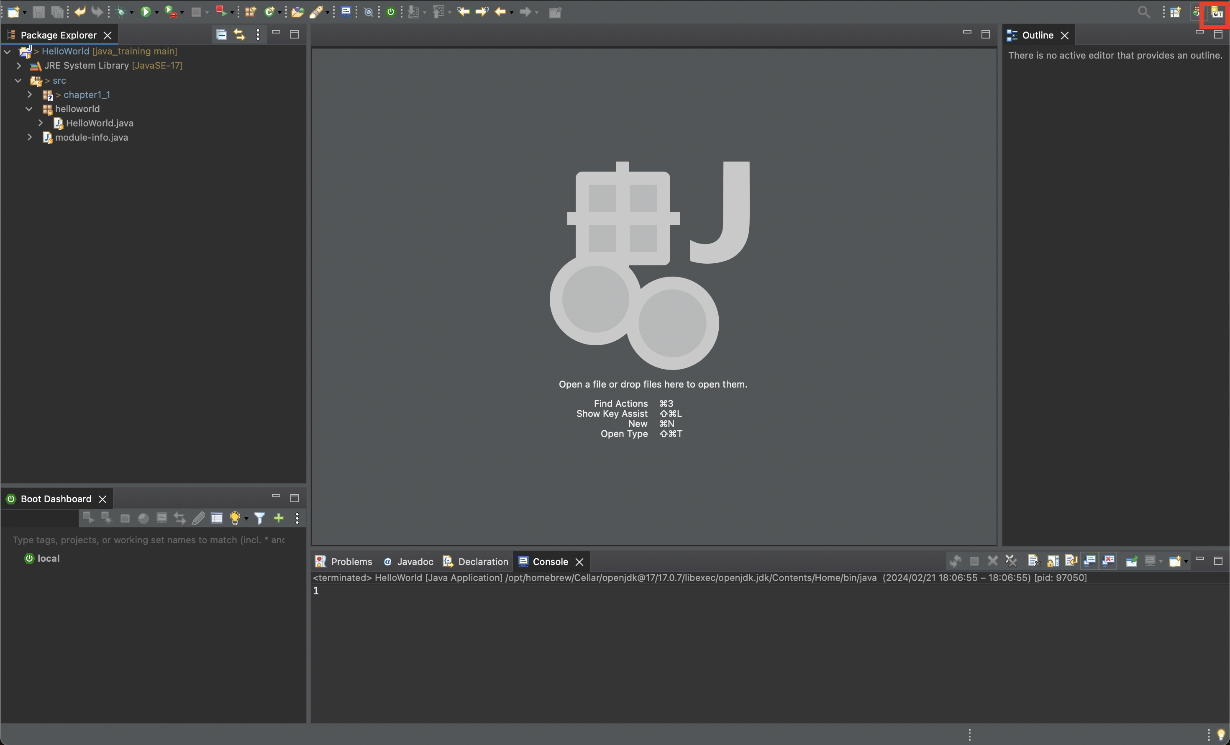

 | 対象のプロジェクトを右クリックし、Team > Fetch from origin をクリックしましょう。
 | フェッチとは、Gitの最新状況とローカルを同期する操作です。
 | 自動で一定周期で同期していますが、明示的に同期操作をしておきます。
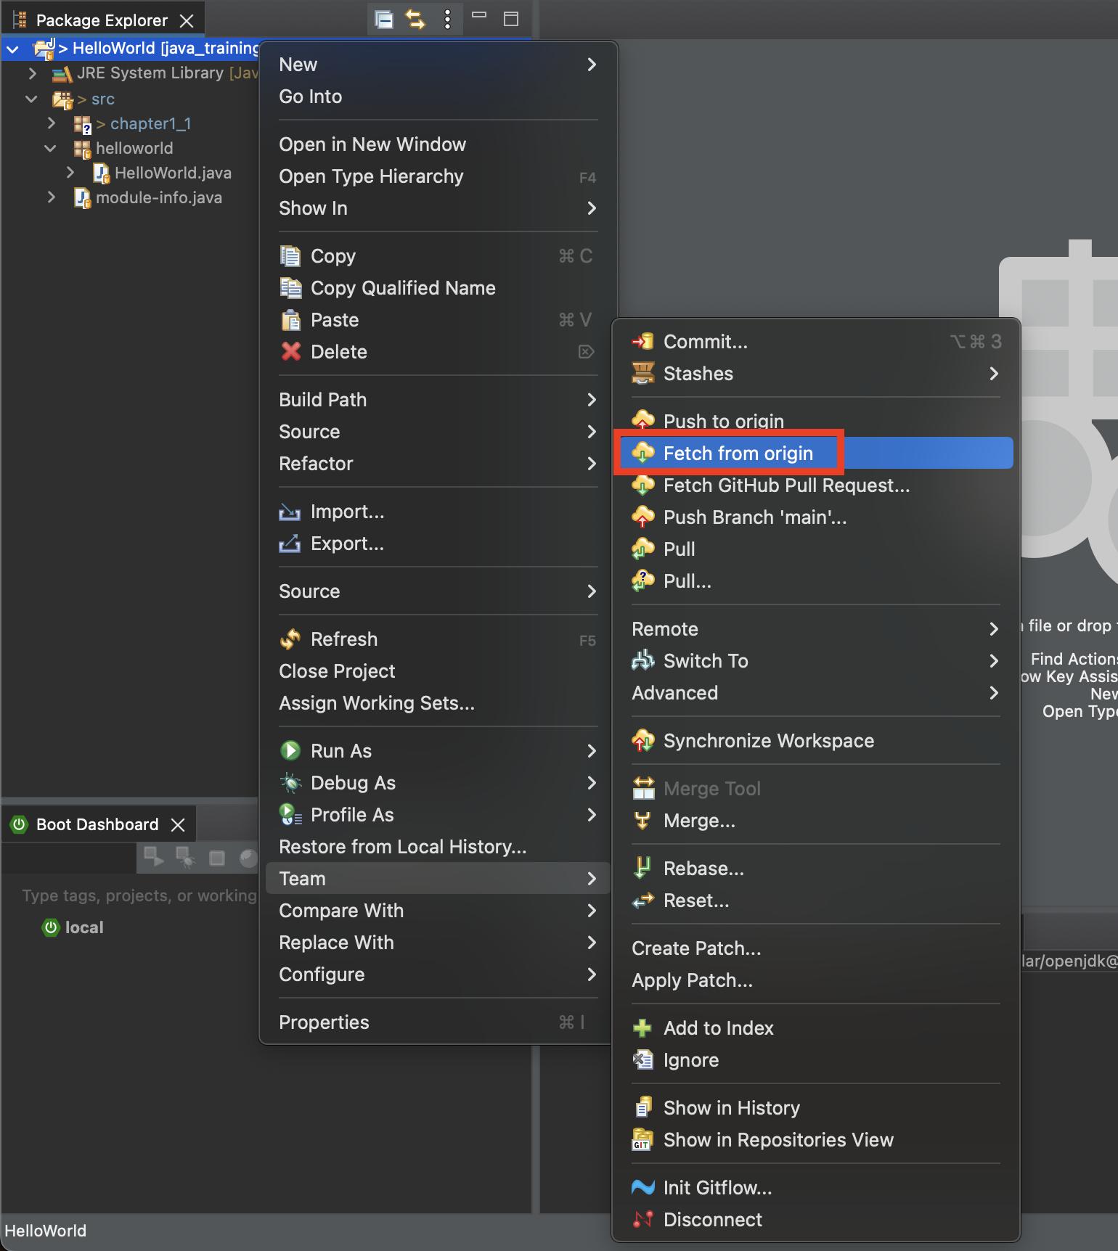

 | その後、Git Repositories を表示し、対象リポジトリで右クリックしてCheck Out をクリックします。
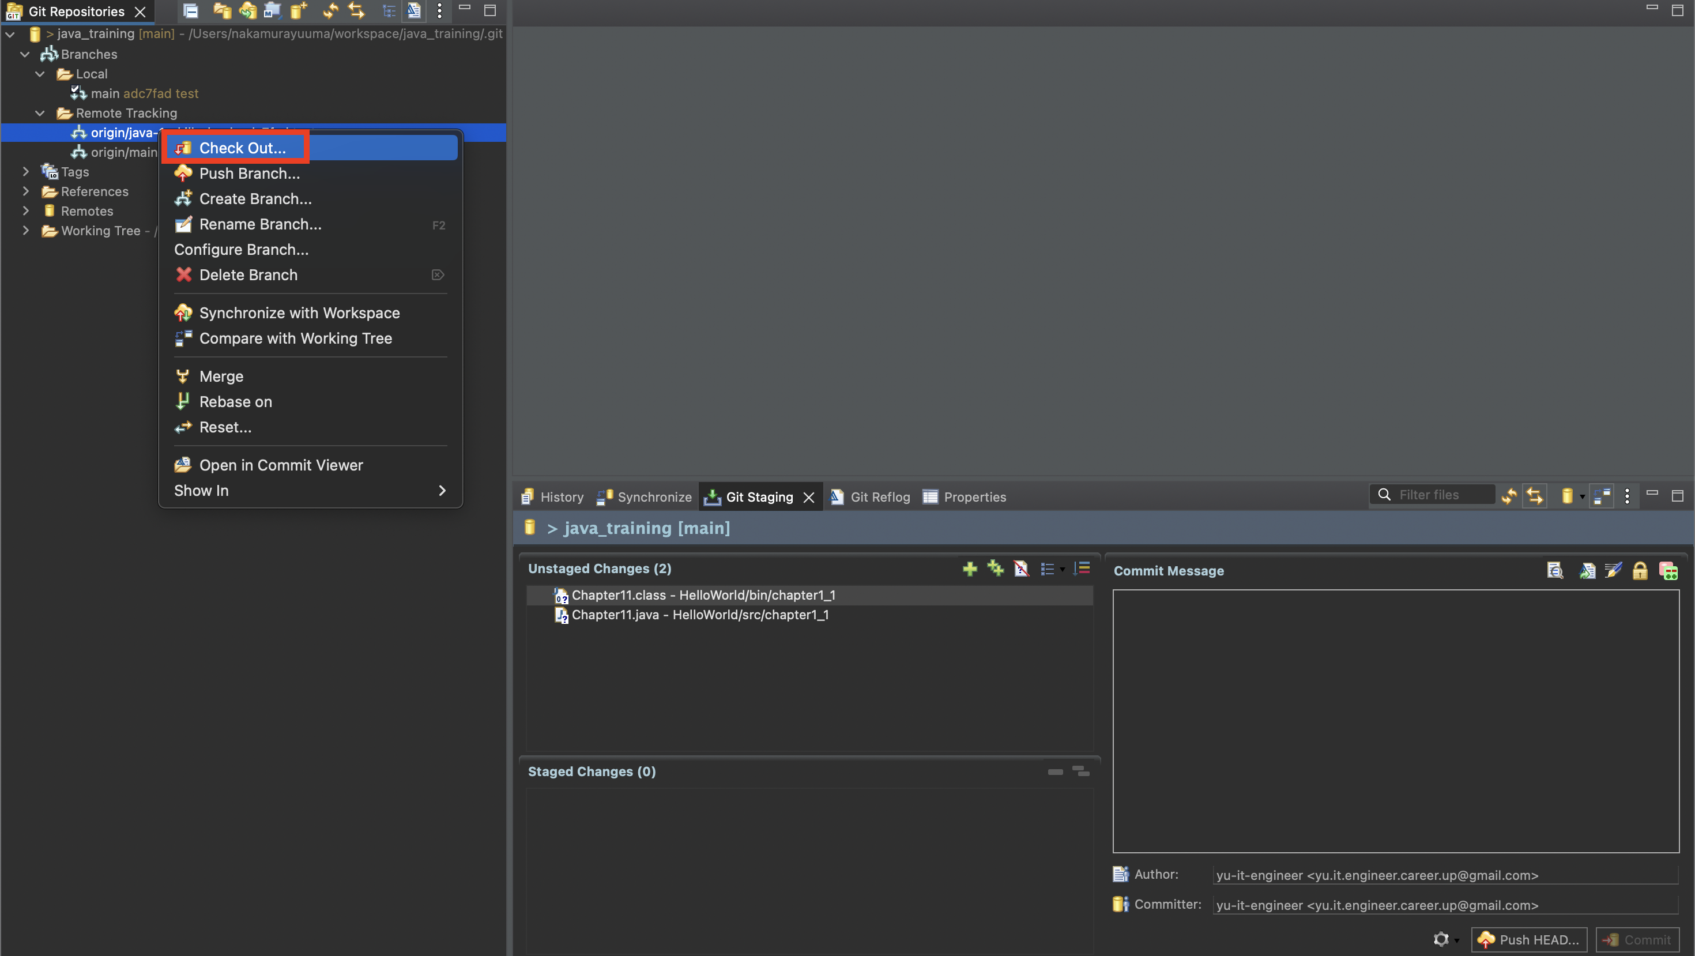

 | Check out asa New Local Branch をクリックします。

 | 対象プロジェクトの横に切り替えたいブランチ名が表示されていればOKです！

